a_PlanAnticorrupción2018
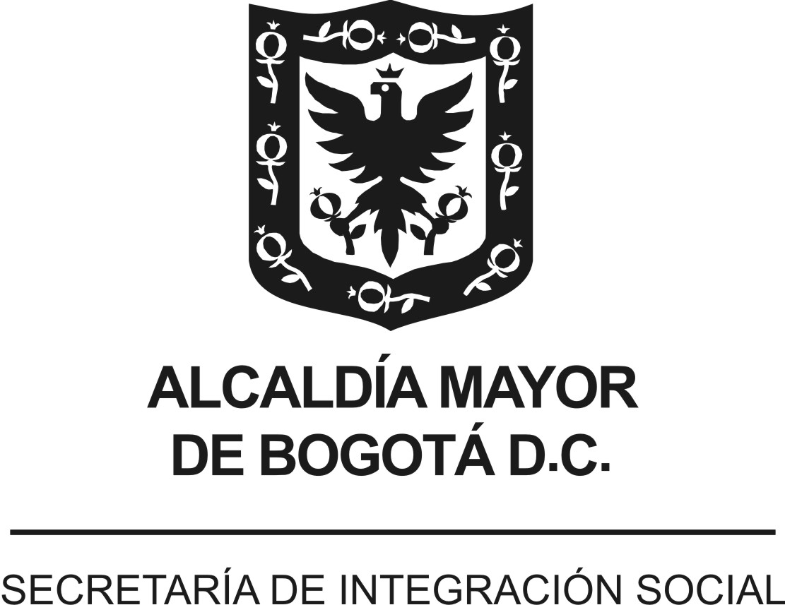
 |  |  |  | Versión 1. Aprobada Comité de Transparencia 16/01/2018
 | PLAN ANTICORRUPCIÓN Y DE ATENCIÓN AL CIUDADANO - PAAC
 | ENTIDAD : | SECRETARÍA DISTRITAL DE INTEGRACIÓN SOCIAL (SDIS)
 | VIGENCIA: | 2018
 | FECHA DE PUBLICACIÓN: | enero de 2018
Componente | Subcomponente/ procesos | # | Actividades | Meta o Producto | Responsable | Fecha Programada
Componente 2: Racionalización de Trámites | Desarrollo Institucional | 1.1 | Realizar un informe de análisis sobre trámites susceptibles de racionalización, a la luz del nuevo portafolio de servicios de la Secretaría Distrital de Integración Social | 1 informe de análisis elaborado | Dirección de análisis y diseño estratégico | Junio de 2018

 |  |  | Elaboró:
 |  |  | Componente 2: Subdirección de Diseño, Evaluación y Sistematización de la Dirección de Análisis y Diseño Estratégico
 |  |  | Consolidó:
 |  |  | Subdirección de Diseño, Evaluación y Sistematización de la Dirección de Análisis y Diseño Estratégico
 |  |  | Articulación:
 |  |  | Comité de Transparencia- Dirección de Análisis y Diseño Estratégico

VERSIÓN (componentes) | FECHA (mes -año) | NOVEDAD
Versión 1 | enero de 2018 | Plan Anticorrupción para la vigencia 2018. Aprobación Comité de Transparencia 16/01/2018

